T1
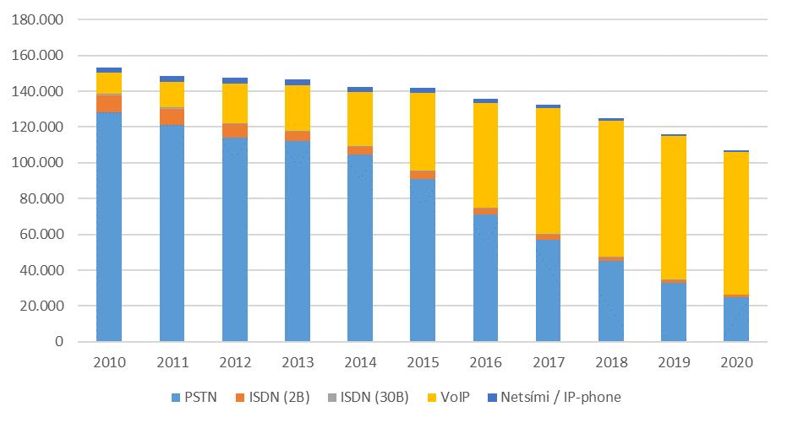
Fastanet

Tafla 1. Helstu stærðir á fastaneti
Table 1. Main indicators in the fixed network

 | 2018 | 2019 | 2020

PSTN aðgangslínur / PSTN subscribers lines | 73,361 | 62,898 | 55,099
ISDN línur (2B) / ISDN (2B) subscribers lines | 1,971 | 1,397 | 1,139
ISDN línur (30B) / ISDN (30B) subscribers lines | 384 | 305 | 266

VoIP sími / VoIP phone | 76,122 | 80,005 | 79,475
Netsími (49X-XXXX) / IP phone | 1,369 | 1,180 | 1,029

( 1.000 mínútur / minutes)
Símtöl úr fastlínusíma / Calls from fixed networks | 223,327 | 190,109 | 181,632
Símtöl til fastaneta / Calls to fixed networks | 149,247 | 122,640 | 109,621
Símtöl til útlanda / Outgoing international calls | 6,402 | 4,881 | 3,823
Símtöl til farsímaneta / Calls to mobile networks | 67,678 | 62,589 | 68,187

Mynd 1. Heildarfjöldi áskrifenda með fastlínusíma
Picture 1. Total subscribers with fixed network phone

T2
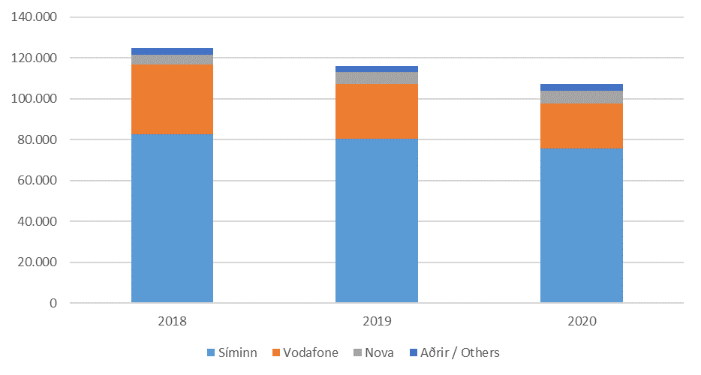
Fastanet

Tafla 2. Heildarfjöldi áskrifenda með fastlínusíma
Table 2. Total subscribers with fixed network phone

 | Fjöldi |  |  | Markaðshlutdeild
 | Number |  |  | Market share
Í lok árs / End of | 2018 | 2019 | 2020 | 2018 | 2019 | 2020

Samtals / Total | 124,975 | 115,992 | 107,032 | 100.0% | 100.0% | 100.0%
- Heimili / Private | 81,214 | 73,506 | 67,516 | 65.0% | 63.4% | 63.1%
- Fyrirtæki / Business | 43,761 | 42,486 | 39,516 | 35.0% | 36.6% | 36.9%

- Síminn | 82,703 | 80,482 | 75,581 | 66.2% | 69.4% | 70.6%
- Vodafone | 33,998 | 26,533 | 22,240 | 27.2% | 22.9% | 20.8%
- Nova | 4,918 | 5,857 | 6,131 | 3.9% | 5.0% | 5.7%
- Aðrir / Others | 3,356 | 3,120 | 3,080 | 2.7% | 2.7% | 2.9%

Mynd 2. Heildarfjöldi áskrifenda eftir fyrirtækjum
Picture 2. Total number of subscribers by companies

T3
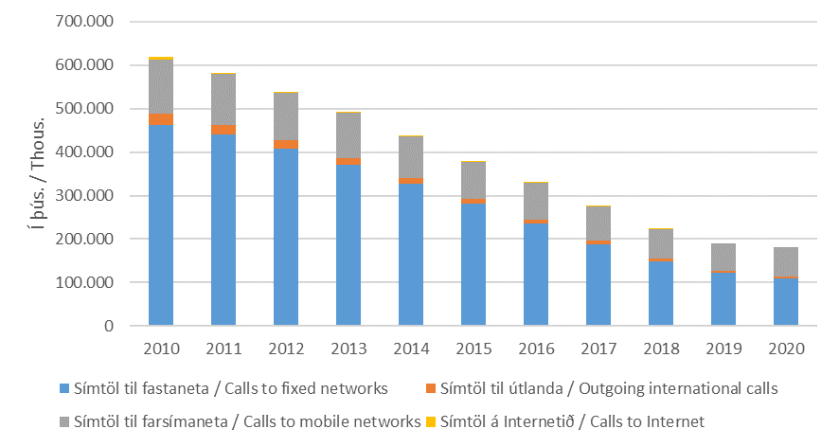
Fastanet

Tafla 3. Heildarfjöldi mínútna á fastaneti
Table 3. Total traffic in the fixed network

 | Fjöldi
 | Number
 | 2018 | 2019 | 2020
( 1.000 mínútur / minutes)
Samtals / Total | 223,327 | 190,109 | 181,632
- Símtöl til fastaneta / Calls to fixed networks | 149,247 | 122,640 | 109,621
- Símtöl til útlanda / Outgoing international calls | 6,402 | 4,881 | 3,823
- Símtöl til farsímaneta / Calls to mobile networks | 67,678 | 62,589 | 68,187

Mynd 3. Heildarfjöldi mínútna á fastaneti
Picture 3. Total traffic in the fixed network

T4
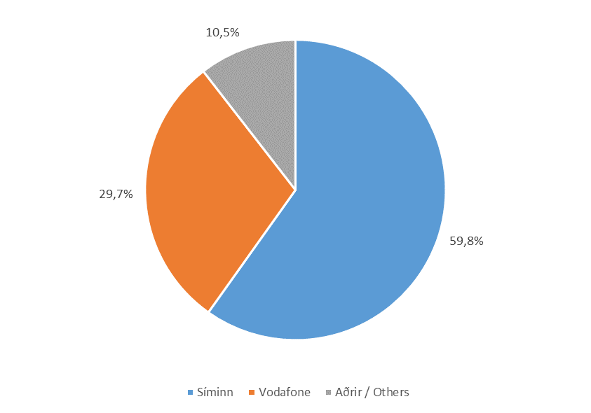
Fastanet

Tafla 4. Heildarfjöldi mínútna á fastaneti
Table 4. Total traffic in the fixed network

 | Fjöldi |  |  | Markaðshlutdeild
 | Number |  |  | Market share
 | 2018 | 2019 | 2020 | 2018 | 2019 | 2020
( 1.000 mínútur / minutes)
Samtals / Total | 223,327 | 190,109 | 181,632 | 100.0% | 100.0% | 100.0%
- Heimili / Private | 109,476 | 88,743 | 80,513 | 49.0% | 46.7% | 44.3%
- Fyrirtæki / Business | 113,852 | 101,367 | 101,118 | 51.0% | 53.3% | 55.7%

- Síminn | 122,187 | 106,011 | 108,670 | 54.7% | 55.8% | 59.8%
- Vodafone | 81,687 | 65,853 | 53,902 | 36.6% | 34.6% | 29.7%
- Aðrir / Others | 19,453 | 18,246 | 19,059 | 8.7% | 9.6% | 10.5%

Mynd 4. Markaðshlutdeild skipt eftir fyrirtækjum
Picture 4. Market share by companies

T5
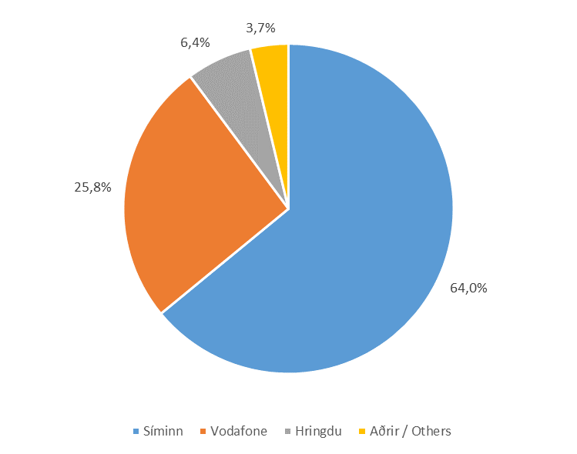
Fastanet

Tafla 5. Símtöl til fastaneta
Table 5. Calls to fixed networks

 | Fjöldi |  |  | Markaðshlutdeild
 | Number |  |  | Market share
 | 2018 | 2019 | 2020 | 2018 | 2019 | 2020
( 1.000 mínútur / minutes)
Samtals / Total | 149,247 | 122,640 | 109,621 | 100.0% | 100.0% | 100.0%
- Heimili / Private | 82,896 | 64,879 | 56,479 | 55.5% | 52.9% | 51.5%
- Fyrirtæki / Business | 66,351 | 57,761 | 53,142 | 44.5% | 47.1% | 48.5%

- Síminn | 84,723 | 71,806 | 70,202 | 56.8% | 58.6% | 64.0%
- Vodafone | 53,497 | 40,401 | 28,282 | 35.8% | 32.9% | 25.8%
- Hringdu | 6,174 | 6,248 | 7,028 | 4.1% | 5.1% | 6.4%
- Aðrir / Others | 4,853 | 4,184 | 4,109 | 3.3% | 3.4% | 3.7%

Mynd 5. Markaðshlutdeild skipt eftir fyrirtækjum
Picture 5. Market share by companies

T6
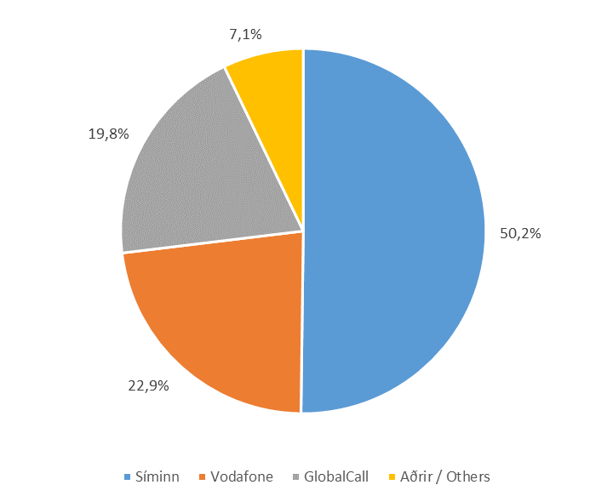
Fastanet

Tafla 6. Símtöl til útlanda
Table 6. Outgoing international calls

 | Fjöldi |  |  | Markaðshlutdeild
 | Number |  |  | Market share
 | 2018 | 2019 | 2020 | 2018 | 2019 | 2020
( 1.000 mínútur / minutes)
Samtals / Total | 6,402 | 4,881 | 3,823 | 100.0% | 100.0% | 100.0%
- Heimili / Private | 4,195 | 3,009 | 2,547 | 65.5% | 61.6% | 66.6%
- Fyrirtæki / Business | 2,208 | 1,872 | 1,277 | 34.5% | 38.4% | 33.4%

- Síminn | 2,520 | 2,152 | 1,920 | 39.4% | 44.1% | 50.2%
- Vodafone | 1,573 | 1,296 | 875 | 24.6% | 26.6% | 22.9%
- GlobalCall | 1,850 | 1,092 | 756 | 28.9% | 22.4% | 19.8%
- Aðrir / Others | 458 | 340 | 273 | 7.2% | 7.0% | 7.1%

Mynd 6. Markaðshlutdeild skipt eftir fyrirtækjum
Picture 6. Market share by companies

T7
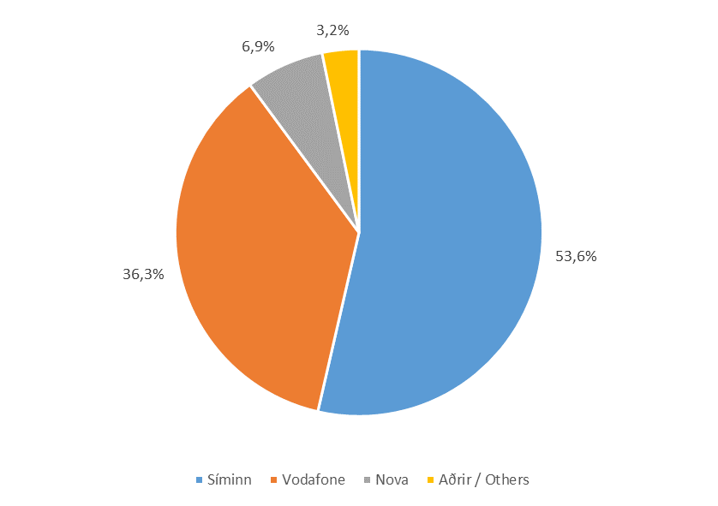
Fastanet

Tafla 7. Símtöl til farsímaneta
Table 7. Calls to mobile networks

 | Fjöldi |  |  | Markaðshlutdeild
 | Number |  |  | Market share
 | 2018 | 2019 | 2020 | 2018 | 2019 | 2020
( 1.000 mínútur / minutes)
Samtals / Total | 67,678 | 62,589 | 68,187 | 100.0% | 100.0% | 100.0%
- Heimili / Private | 22,385 | 20,855 | 21,488 | 33.1% | 33.3% | 31.5%
- Fyrirtæki / Business | 45,293 | 41,734 | 46,699 | 66.9% | 66.7% | 68.5%

- Síminn | 34,944 | 32,053 | 36,549 | 51.6% | 51.2% | 53.6%
- Vodafone | 26,616 | 24,155 | 24,746 | 39.3% | 38.6% | 36.3%
- Nova | 4,462 | 4,344 | 4,692 | 6.6% | 6.9% | 6.9%
- Aðrir / Others | 1,656 | 2,037 | 2,201 | 2.4% | 3.3% | 3.2%

Mynd 7. Markaðshlutdeild skipt eftir fyrirtækjum
Picture 7. Market share by companies

T8
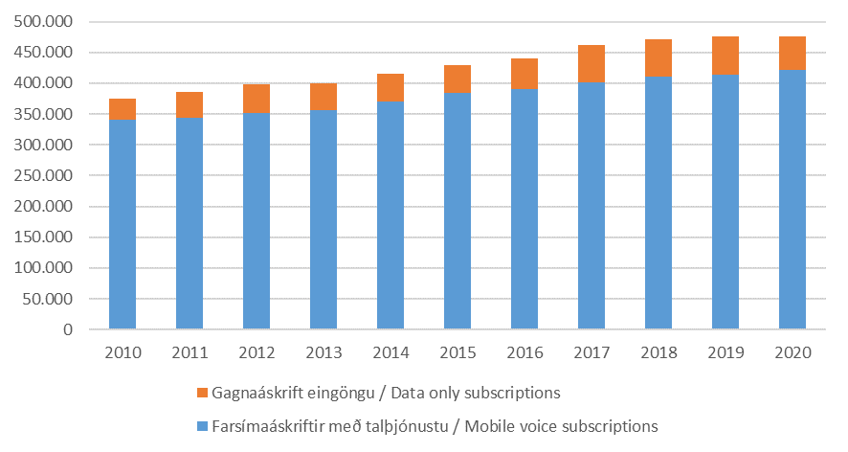
Farsímanet

Tafla 8. Helstu stærðir á farsímaneti
Table 8. Main indicators in mobile networks

 | 2018 | 2019 | 2020

Heildarfjöldi farsíma áskrifta / Total mobile subscriptions | 472,072 | 475,842 | 475,539
Farsímaáskriftir með talþjónustu / Mobile voice | 411,361 | 413,446 | 421,384
Gagnaáskrift eingöngu / Data only subscriptions | 60,711 | 62,396 | 54,155

Fjöldi TÍT áskrifta / Number of M2M subscriptions | 46,650 | 54,419 | 112,188

( 1.000 mínútur / minutes)
Fjöldi mínútna úr farsímum / Total minutes from mobile | 890,264 | 932,141 | 1,124,108
( 1.000 símtöl / calls)
Fjöldi símtala úr farsímum / Total calls from mobile | 323,340 | 326,704 | 340,711
(1.000 skilaboð / Messages)
SMS skeyti send úr farsímum / SMS sent from mobile | 180,046 | 187,997 | 196,177
MMS skeyti send úr farsímum / MMS sent from mobile | 4,107 | 4,810 | 5,602

Mynd 8. Heildarfjöldi farsímaáskrifta
Picture 8. Total mobile subscriptions

T9
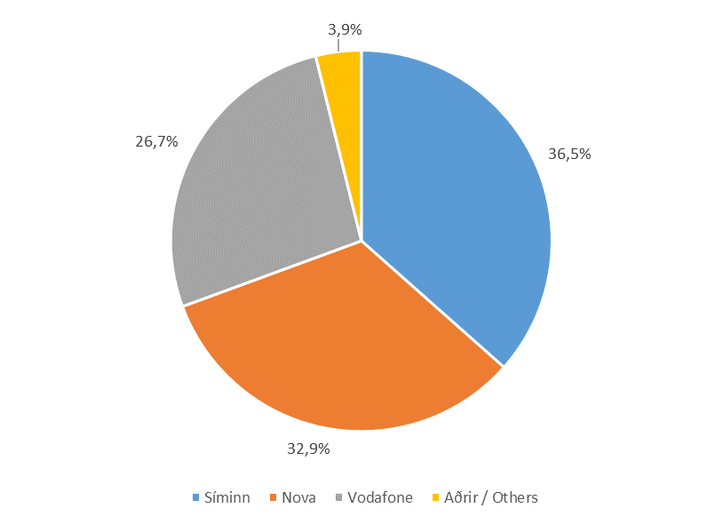
Farsímanet

Tafla 9. Heildarfjöldi áskrifta
Table 9. Total subscriptions

 | Fjöldi áskrifta |  |  | Markaðshlutdeild
 | Total subscriptions |  |  | Market share
Í lok árs / End of | 2018 | 2019 | 2020 | 2018 | 2019 | 2020

Samtals / Total | 472,072 | 475,842 | 475,539 | 100.0% | 100.0% | 100.0%
- Síminn | 168,033 | 175,995 | 173,788 | 35.6% | 37.0% | 36.5%
- Nova | 158,331 | 156,234 | 156,242 | 33.5% | 32.8% | 32.9%
- Vodafone | 134,288 | 129,384 | 127,138 | 28.4% | 27.2% | 26.7%
- Aðrir / Others | 11,420 | 14,229 | 18,371 | 2.4% | 3.0% | 3.9%

Mynd 9. Markaðshlutdeild skipt eftir fyrirtækjum
Picture 9. Market share by companies

T10

Farsímanet

Tafla 10. Fjöldi áskrifta með talþjónustu
Table 10. Mobile voice subscriptions

 | Fjöldi áskrifta |  |  | Markaðshlutdeild
 | Total subscriptions |  |  | Market share
Í lok árs / End of | 2018 | 2019 | 2020 | 2018 | 2019 | 2020

Samtals / Total | 411,361 | 413,446 | 421,384 | 100.0% | 100.0% | 100.0%
- Síminn | 142,895 | 150,372 | 155,910 | 34.7% | 36.4% | 37.0%
- Nova | 144,377 | 141,396 | 142,445 | 35.1% | 34.2% | 33.8%
- Vodafone | 112,788 | 107,653 | 105,091 | 27.4% | 26.0% | 24.9%
- Aðrir / Others | 11,301 | 14,025 | 17,938 | 2.7% | 3.4% | 4.3%

Mynd 10. Markaðshlutdeild skipt eftir fyrirtækjum
Picture 10. Market share by companies

T11
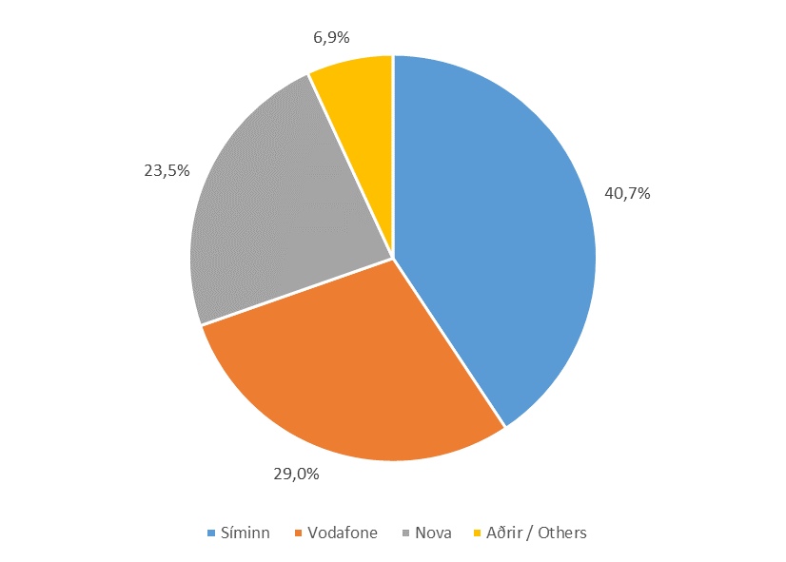
Farsímanet

Tafla 11. Samningsbundnar áskriftir
Table 11. Contarct subscriptions

 | Samningsbundnar áskriftir |  |  | Markaðshlutdeild
 | Contract subscriptions |  |  | Market share
Í lok árs / End of | 2018 | 2019 | 2020 | 2018 | 2019 | 2020

Samtals / Total | 235,583 | 240,970 | 261,118 | 100.0% | 100.0% | 100.0%
- Síminn | 98,487 | 99,421 | 106,194 | 41.8% | 41.3% | 40.7%
- Vodafone | 76,509 | 74,382 | 75,638 | 32.5% | 30.9% | 29.0%
- Nova | 49,286 | 53,142 | 61,348 | 20.9% | 22.1% | 23.5%
- Aðrir / Others | 11,301 | 14,025 | 17,938 | 4.8% | 5.8% | 6.9%

Mynd 11. Markaðshlutdeild skipt eftir fyrirtækjum
Picture 11. Market share by companies

T12
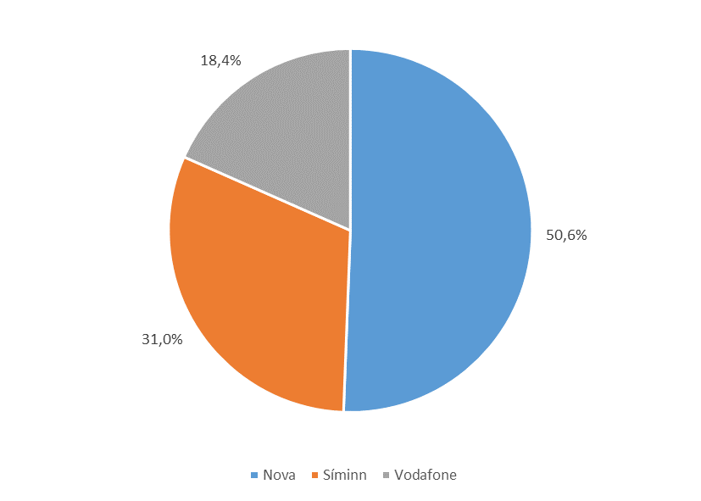
Farsímanet

Tafla 12. Fyrirframgreidd símakort
Table 12. Pre-paid phone cards

 | Fyrirframgreidd símakort |  |  | Markaðshlutdeild
 | Pre-paid phone cards |  |  | Market share
Í lok árs / End of | 2018 | 2019 | 2020 | 2018 | 2019 | 2020

Samtals / Total | 175,778 | 172,476 | 160,266 | 100.0% | 100.0% | 100.0%
- Nova | 95,091 | 88,254 | 81,097 | 54.1% | 51.2% | 50.6%
- Síminn | 44,408 | 50,951 | 49,716 | 25.3% | 29.5% | 31.0%
- Vodafone | 36,279 | 33,271 | 29,453 | 20.6% | 19.3% | 18.4%

Mynd 12. Markaðshlutdeild skipt eftir fyrirtækjum
Picture 12. Market share by companies

T13
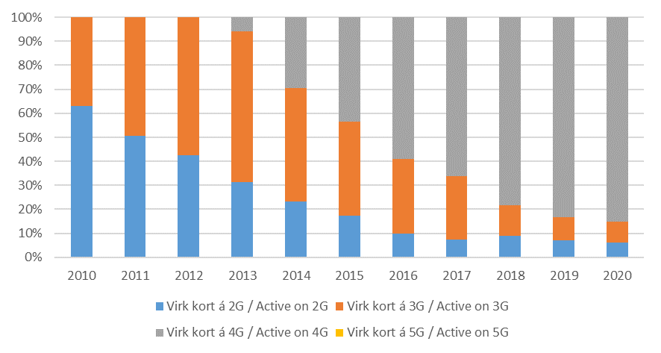
Farsímanet

Tafla 13. Fjöldi virkra símakorta á farsímaneti
Table 13. Number of active phone cards on mobile networks

 | Fjöldi virkra símakorta |  |  | Markaðshlutdeild
 | Active phone cards |  |  | Market share
 | 2018 | 2019 | 2020 | 2018 | 2019 | 2020

Samtals / Total | 472,072 | 475,842 | 475,539 | 100.0% | 100.0% | 100.0%
- Virk 2G / Active 2G | 42,137 | 33,018 | 29,448 | 8.9% | 6.9% | 6.2%
- Virk 3G / Active 3G | 59,489 | 46,032 | 41,594 | 12.6% | 9.7% | 8.7%
- Virk 4G / Active 4G | 370,446 | 396,792 | 404,378 | 78.5% | 83.4% | 85.0%
- Virk 5G / Active 5G | … | … | 119 | … | … | 0.0%

Mynd 13. Hlutdeild skipt eftir tegund
Picture 13. Share by type

T14
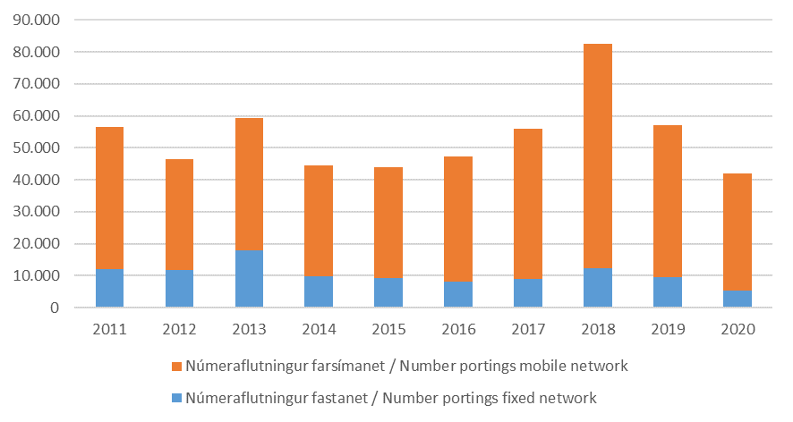
Farsímanet

Tafla 14. Fjöldi númeraflutninga
Table 14. Number of portings

 | Fjöldi númeraflutninga
 | Number of portings
Í lok árs / End of | 2018 | 2019 | 2020

Samtals / Total | 82,512 | 57,046 | 41,935
- Númeraflutningur fastanet / Portings fixed network | 12,374 | 9,437 | 5,305
- Númeraflutningur farsímanet / Portings mobile network | 70,138 | 47,609 | 36,630

Mynd 14. Fjöldi númeraflutninga
Picture 14. Number of portings

T15
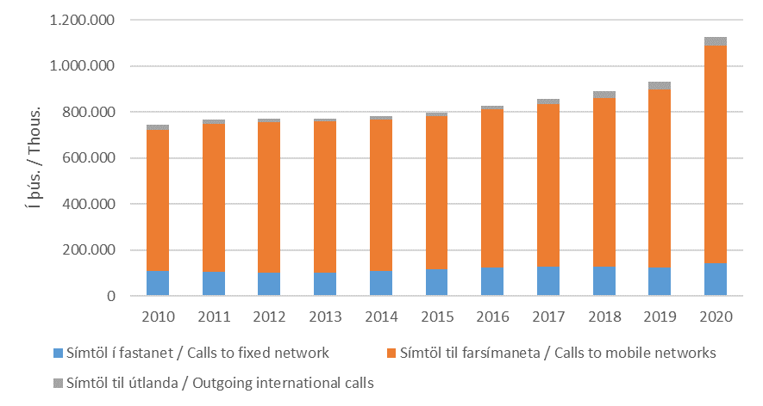
Farsímanet

Tafla 15. Heildarfjöldi mínútna úr farsímum
Table 15. Total minutes from mobile phones

 | Fjöldi
 | Numbers
Á ári / Per year | 2018 | 2019 | 2020
( 1.000 mínútur / minutes)
Samtals / Total | 890,264 | 932,141 | 1,124,108
- Símtöl í fastanet / Calls to fixed network | 126,962 | 123,376 | 142,529
- Símtöl til farsímaneta / Calls to mobile networks | 732,658 | 774,871 | 943,787
- Símtöl til útlanda / Outgoing international calls | 30,645 | 33,894 | 37,791

Mynd 15. Heildarfjöldi mínútna úr farsímum
Picture 15. Total minutes from mobile phones

T16
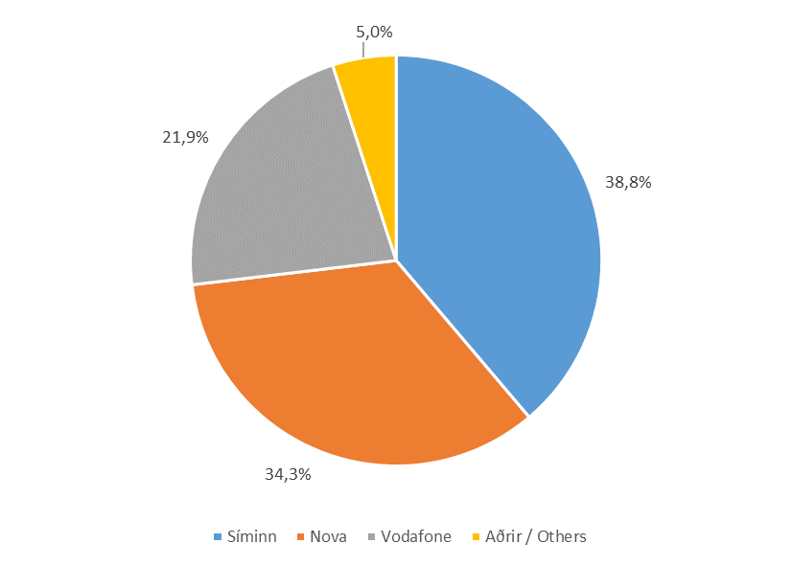
Farsímanet

Tafla 16. Heildarfjöldi mínútna úr farsímum
Table 16. Total minutes from mobile phones

 | Fjöldi |  |  | Markaðshlutdeild
 | Numbers |  |  | Market share
 | 2018 | 2019 | 2020 | 2018 | 2019 | 2020
( 1.000 mínútur / minutes)
Samtals / Total | 890,264 | 932,141 | 1,124,108 | 100.0% | 100.0% | 100.0%
- Síminn | 303,907 | 356,745 | 436,246 | 34.1% | 38.3% | 38.8%
- Nova | 331,035 | 325,162 | 385,597 | 37.2% | 34.9% | 34.3%
- Vodafone | 223,599 | 208,909 | 246,052 | 25.1% | 22.4% | 21.9%
- Aðrir / Others | 31,723 | 41,325 | 56,212 | 3.6% | 4.4% | 5.0%

Mynd 16. Markaðshlutdeild skipt eftir fyrirtækjum
Picture 16. Market share by companies

T17
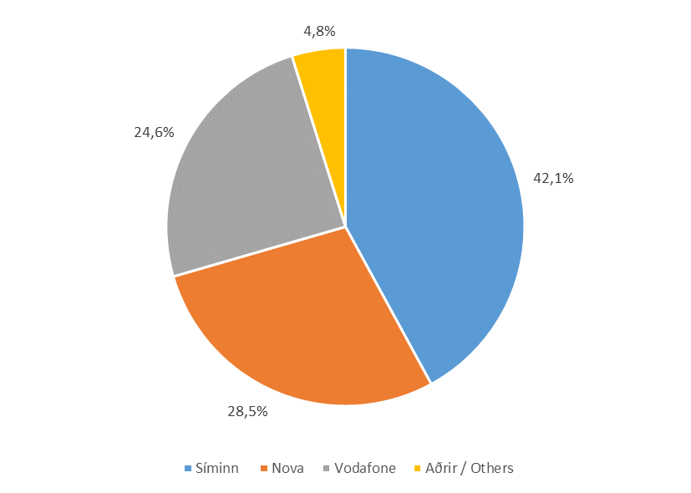
Farsímanet

Tafla 17. Fjöldi mínútna úr farsímum til fastanets
Table 17. Total minutes from mobile to fixed network

 | Fjöldi |  |  | Markaðshlutdeild
 | Numbers |  |  | Market share
 | 2018 | 2019 | 2020 | 2018 | 2019 | 2020
( 1.000 mínútur / minutes)
Samtals / Total | 126,962 | 123,376 | 142,529 | 100.0% | 100.0% | 100.0%
- Síminn | 48,293 | 51,890 | 59,934 | 38.0% | 42.1% | 42.1%
- Nova | 37,924 | 34,544 | 40,575 | 29.9% | 28.0% | 28.5%
- Vodafone | 36,196 | 31,429 | 35,125 | 28.5% | 25.5% | 24.6%
- Aðrir / Others | 4,548 | 5,513 | 6,895 | 3.6% | 4.5% | 4.8%

Mynd 17. Markaðshlutdeild skipt eftir fyrirtækjum
Picture 17. Market share by companies

T18
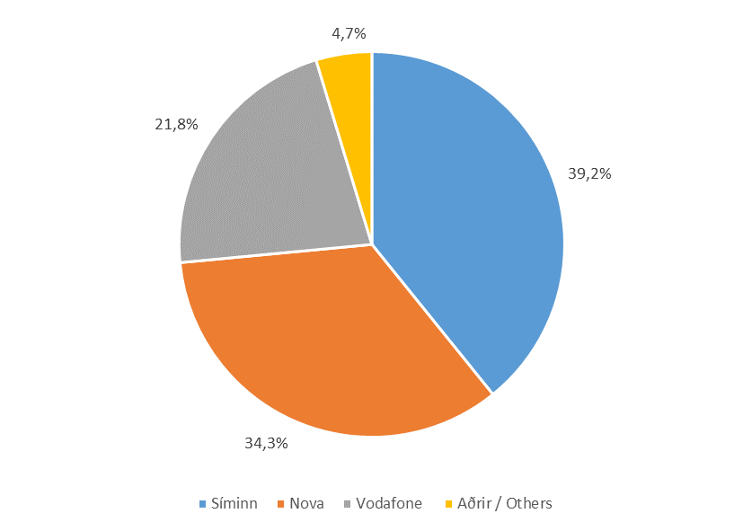
Farsímanet

Tafla 18. Fjöldi mínútna úr farsímum í farsíma
Table 18. Total minutes from mobile to mobile

 | Fjöldi |  |  | Markaðshlutdeild
 | Numbers |  |  | Market share
 | 2018 | 2019 | 2020 | 2018 | 2019 | 2020
( 1.000 mínútur / minutes)
Samtals / Total | 732,658 | 774,871 | 943,787 | 100.0% | 100.0% | 100.0%
- Síminn | 249,554 | 298,761 | 369,876 | 34.1% | 38.6% | 39.2%
- Nova | 277,431 | 271,948 | 323,766 | 37.9% | 35.1% | 34.3%
- Vodafone | 182,415 | 172,774 | 205,970 | 24.9% | 22.3% | 21.8%
- Aðrir / Others | 23,257 | 31,387 | 44,174 | 3.2% | 4.1% | 4.7%

Mynd 18. Markaðshlutdeild skipt eftir fyrirtækjum
Picture 18. Market share by company

T19
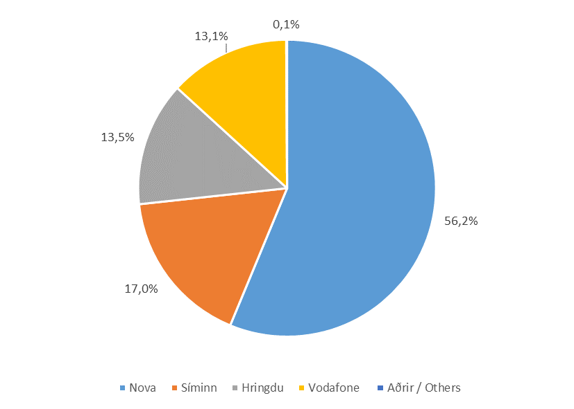
Farsímanet

Tafla 19. Fjöldi mínútna úr farsímum til útlanda
Table 19. Total mobile outgoing international calls

 | Fjöldi |  |  | Markaðshlutdeild
 | Numbers |  |  | Market share
 | 2018 | 2019 | 2020 | 2018 | 2019 | 2020
( 1.000 mínútur / minutes)
Samtals / Total | 30,645 | 33,894 | 37,791 | 100.0% | 100.0% | 100.0%
- Nova | 15,680 | 18,670 | 21,256 | 51.2% | 55.1% | 56.2%
- Síminn | 6,059 | 6,094 | 6,436 | 19.8% | 18.0% | 17.0%
- Hringdu | 3,866 | 4,378 | 5,108 | 12.6% | 12.9% | 13.5%
- Vodafone | 4,987 | 4,706 | 4,957 | 16.3% | 13.9% | 13.1%
- Aðrir / Others | 52 | 46 | 35 | 0.2% | 0.1% | 0.1%

Mynd 19. Markaðshlutdeild skipt eftir fyrirtækjum
Picture 19. Market share by companies

T20
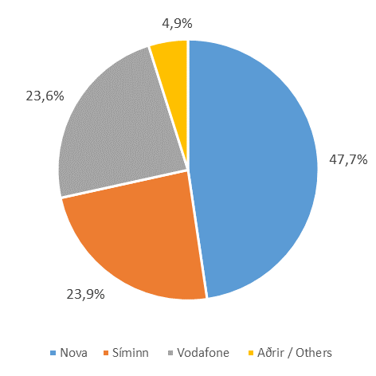
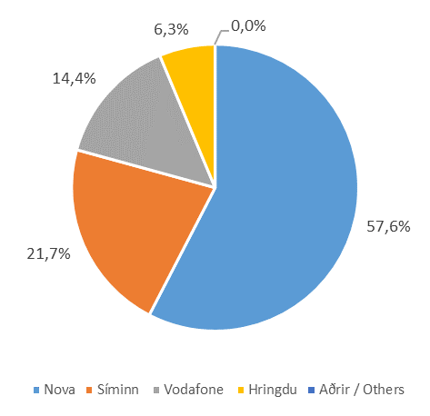
Farsímanet

Tafla 20. Fjöldi SMS og MMS skilaboða eftir fyrirtækjum
Table 20. Total SMS and MMS messages by companies

 |  |  |  | Markaðshlutdeild
 | SMS |  |  | Market share
 | 2018 | 2019 | 2020 | 2018 | 2019 | 2020
(1.000 skilaboð / Messages)
Samtals / Total | 180,046 | 187,997 | 196,177 | 100.0% | 100.0% | 100.0%
- Nova | 106,675 | 105,339 | 113,005 | 59.2% | 56.0% | 57.6%
- Síminn | 36,443 | 43,468 | 42,487 | 20.2% | 23.1% | 21.7%
- Vodafone | 31,125 | 30,631 | 28,307 | 17.3% | 16.3% | 14.4%
- Hringdu | 5,771 | 8,533 | 12,351 | 3.2% | 4.5% | 6.3%
- Aðrir / Others | 32 | 27 | 28 | 0.0% | 0.0% | 0.0%
 | MMS
Samtals / Total | 4,107 | 4,810 | 5,602 | 100.0% | 100.0% | 100.0%
- Nova | 2,094 | 2,293 | 2,670 | 51.0% | 47.7% | 47.7%
- Síminn | 906 | 1,132 | 1,338 | 22.0% | 23.5% | 23.9%
- Vodafone | 1,022 | 1,233 | 1,319 | 24.9% | 25.6% | 23.6%
- Aðrir / Others | 86 | 153 | 274 | 2.1% | 3.2% | 4.9%

Mynd 20. Markaðshlutdeild skipt eftir fyrirtækjum
Picture 20. Market share by companies

SMS |  |  | MMS

T21

Farsímanet

Tafla 21. Fjöldi áskrifta fyrir netið í farsímann
Table 21. Mobile broadband, number of voice and data subscriptions

 | Breiðbandstenging farsíma |  |  | Markaðshlutdeild
 | Mobile broadband |  |  | Market share
Í lok árs / End of | 2018 | 2019 | 2020 | 2018 | 2019 | 2020

Samtals / Total | 348,212 | 355,398 | 365,076 | 100.0% | 100.0% | 100.0%
- Nova | 131,704 | 135,316 | 136,446 | 37.8% | 38.1% | 37.4%
- Síminn | 117,325 | 124,550 | 130,023 | 33.7% | 35.0% | 35.6%
- Vodafone | 89,529 | 83,790 | 82,678 | 25.7% | 23.6% | 22.6%
- Aðrir / Others | 9,654 | 11,742 | 15,929 | 2.8% | 3.3% | 4.4%

Mynd 21. Markaðshlutdeild skipt eftir fyrirtækjum
Picture 21. Market share by companies

T22
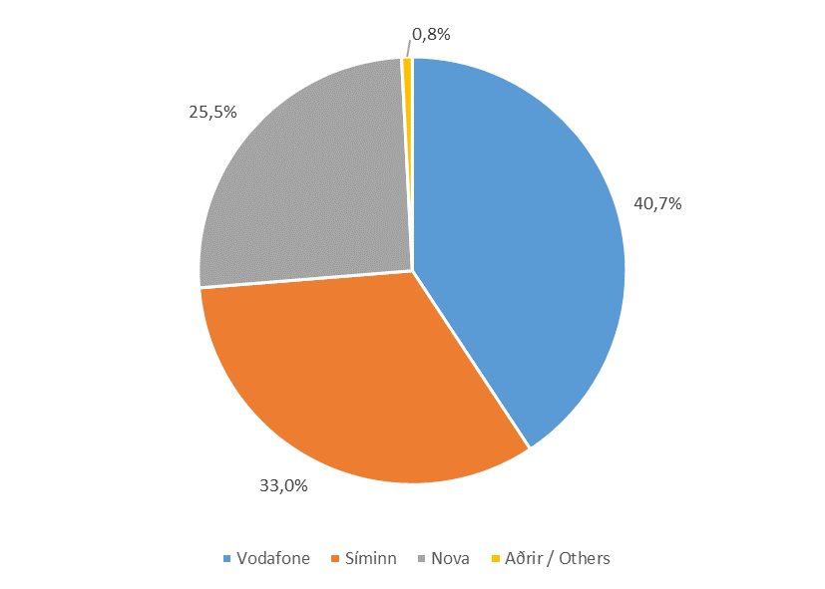
Farsímanet

Tafla 22. Fjöldi áskrifta fyrir netþjónustu á farsímaneti
Table 22. Mobile broadband, number of data only subscriptions

 | Breiðbandstenging farsíma |  |  | Markaðshlutdeild
 | Mobile broadband |  |  | Market share
Í lok árs / End of | 2018 | 2019 | 2020 | 2018 | 2019 | 2020

Samtals / Total | 60,711 | 62,396 | 54,155 | 100.0% | 100.0% | 100.0%
- Vodafone | 21,500 | 21,731 | 22,047 | 35.4% | 34.8% | 40.7%
- Síminn | 25,138 | 25,623 | 17,878 | 41.4% | 41.1% | 33.0%
- Nova | 13,954 | 14,838 | 13,797 | 23.0% | 23.8% | 25.5%
- Aðrir / Others | 119 | 204 | 433 | 0.2% | 0.3% | 0.8%

Mynd 22. Markaðshlutdeild skipt eftir fyrirtækjum
Picture 22. Market share by companies

T23
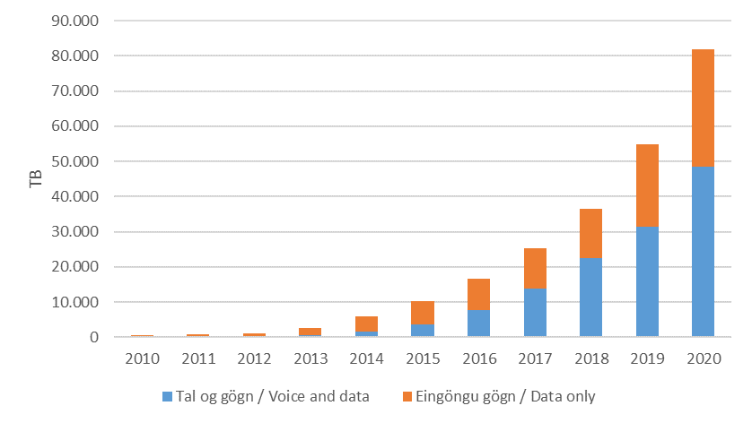
Farsímanet

Tafla 23. Gagnamagn á farsímaneti
Table 23. Data traffic in mobile networks

 | Farsímanet / gögn |  |  | Markaðshlutdeild
 | Mobile network / Data |  |  | Market share
Á ári / Per year | 2018 | 2019 | 2020 | 2018 | 2019 | 2020
TB
Samtals / Total | 36,556 | 54,839 | 81,904 | 100.0% | 100.0% | 100.0%
- Tal og gögn / Voice and data | 22,591 | 31,547 | 48,590 | 61.8% | 57.5% | 59.3%
- Eingöngu gögn / Data only | 13,965 | 23,292 | 33,314 | 38.2% | 42.5% | 40.7%

Mynd 23. Gagnamagn á farsímaneti
Picture 23. Data traffic in mobile networks

T24
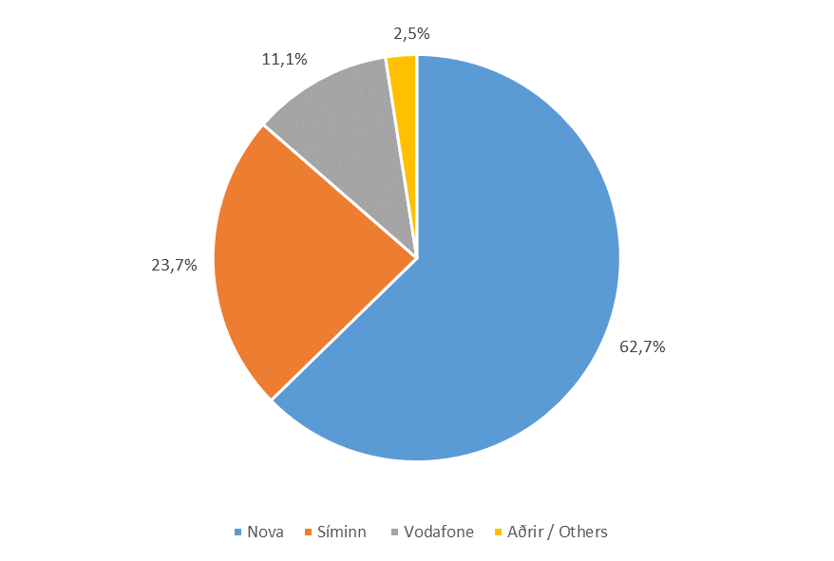
Farsímanet

Tafla 24. Gagnamagn á farsímaneti
Table 24. Data traffic in mobile networks

 | Farsímanet / Gagnamagn |  |  | Markaðshlutdeild
 | Mobile network / Data traffic |  |  | Market share
 | 2018 | 2019 | 2020 | 2018 | 2019 | 2020
TB
Samtals / Total | 36,556 | 54,839 | 81,904 | 100.0% | 100.0% | 100.0%
- Nova | 20,702 | 33,659 | 51,350 | 56.6% | 61.4% | 62.7%
- Síminn | 9,570 | 13,347 | 19,419 | 26.2% | 24.3% | 23.7%
- Vodafone | 5,626 | 6,698 | 9,116 | 15.4% | 12.2% | 11.1%
- Aðrir / Others | 658 | 1,135 | 2,019 | 1.8% | 2.1% | 2.5%

Mynd 24. Gagnamagn skipt eftir fyrirtækjum
Picture 24. Data traffic by companies

T25
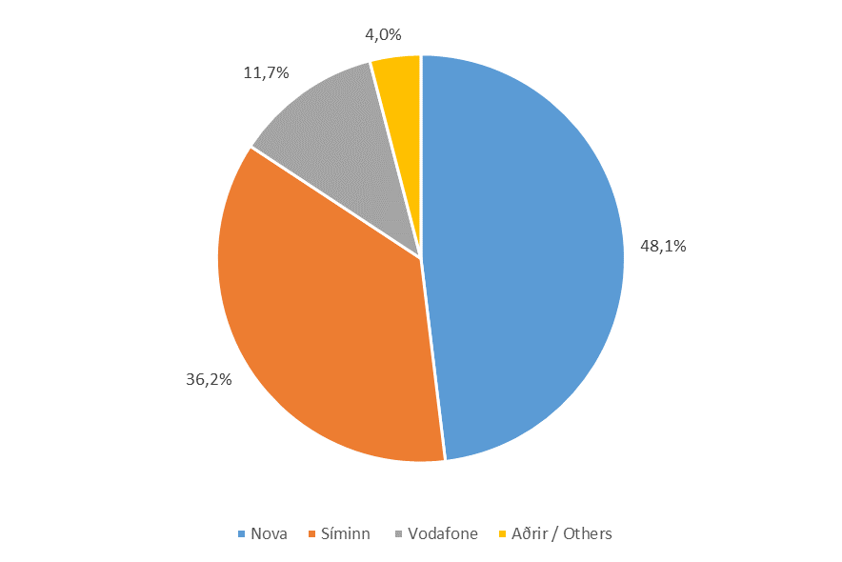
Farsímanet

Tafla 25. Gagnamagn, netið í farsímann
Table 25. Data traffic in mobile networks, voice and data

 | Farsímanet / Tal og gögn |  |  | Markaðshlutdeild
 | Mobile network / Voice and data |  |  | Market share
 | 2018 | 2019 | 2020 | 2018 | 2019 | 2020
TB
Samtals / Total | 22,591 | 31,547 | 48,590 | 100.0% | 100.0% | 100.0%
- Nova | 11,857 | 16,562 | 23,365 | 52.5% | 52.5% | 48.1%
- Síminn | 6,743 | 9,632 | 17,581 | 29.8% | 30.5% | 36.2%
- Vodafone | 3,339 | 4,228 | 5,683 | 14.8% | 13.4% | 11.7%
- Aðrir / Others | 651 | 1,125 | 1,961 | 2.9% | 3.6% | 4.0%

Mynd 25. Gagnamagn skipt eftir fyrirtækjum
Picture 25. Data traffic by companies

T26
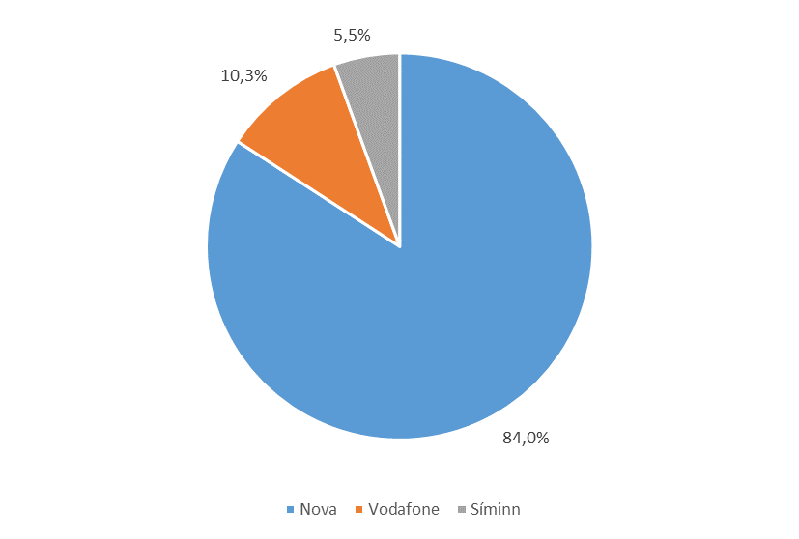
Farsímanet

Tafla 26. Gagnamagn, eingöngu gagnaáskrift
Table 26. Data traffic in mobile network, data only subscriptions

 | Farsímanet / Eingöngu gögn |  |  | Markaðshlutdeild
 | Mobile network / Data only |  |  | Market share
 | 2018 | 2019 | 2020 | 2018 | 2019 | 2020
TB
Samtals / Total | 13,965 | 23,292 | 33,314 | 100.0% | 100.0% | 100.0%
- Nova | 8,844 | 17,097 | 27,985 | 63.3% | 73.4% | 84.0%
- Vodafone | 2,287 | 2,470 | 3,433 | 16.4% | 10.6% | 10.3%
- Síminn | 2,827 | 3,715 | 1,838 | 20.2% | 16.0% | 5.5%
- Aðrir / Others | 6 | 9 | 58 | 0.0% | 0.0% | 0.2%

Mynd 26. Gagnamagn skipt eftir fyrirtækjum
Picture 26. Data traffic by companies

T27
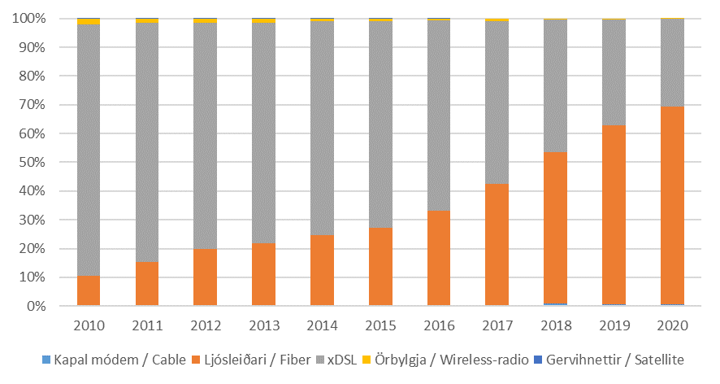
Internet

Tafla 27. Fjöldi tenginga eftir tegund
Table 27. Total subscriptions by type

Í lok árs / End of | 2018 | 2019 | 2020

Samtals / Total | 137,989 | 139,241 | 141,816
- Kapal módem / Cable | 1,433 | 974 | 888
- Ljósleiðari / Fiber | 72,253 | 86,520 | 97,292
- xDSL | 63,743 | 51,356 | 43,362
- Örbylgja / Wireless-radio | 560 | 391 | 274

Mynd 27. Hlutfall tenginga eftir tegund
Picture 27. Connection rate by type

T28
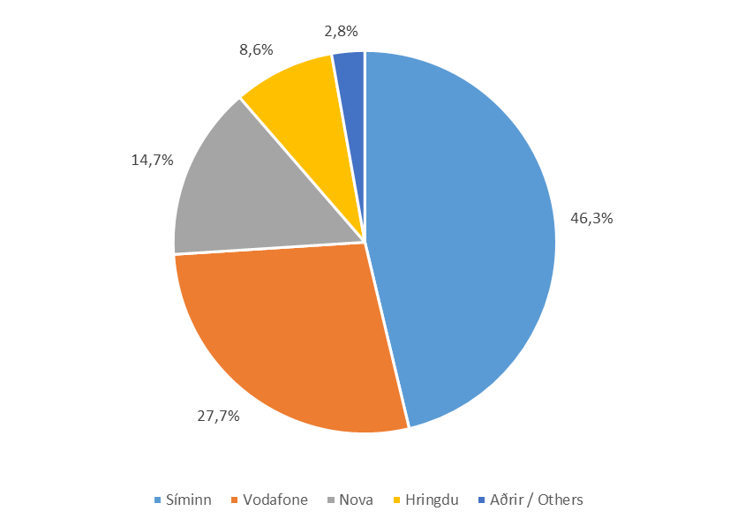
Internet

Tafla 28. Fjöldi internettenginga eftir fyrirtækjum
Table 28. Total subscriptions by companies

 | Fjöldi |  |  | Markaðshlutdeild
 | Number |  |  | Market share
Í lok árs / End of | 2018 | 2019 | 2020 | 2018 | 2019 | 2020

Samtals / Total | 137,989 | 139,241 | 141,816 | 100.0% | 100.0% | 100.0%
- Síminn | 63,611 | 66,273 | 65,637 | 46.1% | 47.6% | 46.3%
- Vodafone | 45,907 | 40,974 | 39,290 | 33.3% | 29.4% | 27.7%
- Nova | 13,219 | 17,228 | 20,798 | 9.6% | 12.4% | 14.7%
- Hringdu | 10,540 | 10,815 | 12,133 | 7.6% | 7.8% | 8.6%
- Aðrir / Others | 4,712 | 3,951 | 3,958 | 3.4% | 2.8% | 2.8%

Mynd 28. Markaðshlutdeild skipt eftir fyrirtækjum
Picture 28. Market share by companies

T29
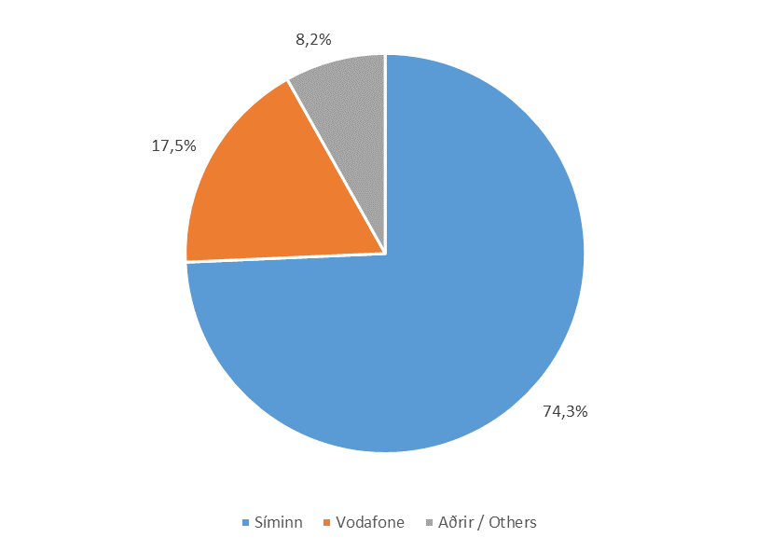
Internet

Tafla 29. Fjöldi xDSL tenginga eftir fyrirtækjum
Table 29. Total xDSL subscriptions by companies

 | Fjöldi |  |  | Markaðshlutdeild
 | Number |  |  | Market share
Í lok árs / End of | 2018 | 2019 | 2020 | 2018 | 2019 | 2020

Samtals / Total | 63,743 | 51,356 | 43,362 | 100.0% | 100.0% | 100.0%
- Síminn | 44,471 | 37,433 | 32,221 | 69.8% | 72.9% | 74.3%
- Vodafone | 14,155 | 9,644 | 7,603 | 22.2% | 18.8% | 17.5%
- Aðrir / Others | 5,117 | 4,279 | 3,538 | 8.0% | 8.3% | 8.2%

Mynd 29. xDSL tengingum skipt eftir aðgangstækni
Picture 29. xDSL internet connection by access technology

T30
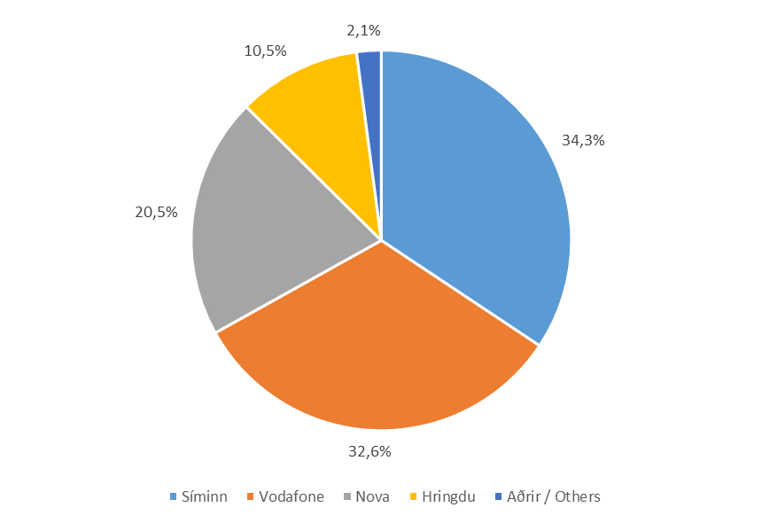
Internet

Tafla 30. Fjöldi ljósleiðara internettenginga
Table 30. Total fiber internet connection

 | Fjöldi |  |  | Markaðshlutdeild
 | Number |  |  | Market share
Í lok árs / End of | 2018 | 2019 | 2020 | 2018 | 2019 | 2020

Samtals / Total | 72,253 | 86,520 | 97,292 | 100.0% | 100.0% | 100.0%
- Síminn | 19,140 | 28,840 | 33,416 | 26.5% | 33.3% | 34.3%
- Vodafone | 31,712 | 31,326 | 31,687 | 43.9% | 36.2% | 32.6%
- Nova | 12,160 | 16,194 | 19,943 | 16.8% | 18.7% | 20.5%
- Hringdu | 7,747 | 8,601 | 10,215 | 10.7% | 9.9% | 10.5%
- Aðrir / Others | 1,494 | 1,559 | 2,031 | 2.1% | 1.8% | 2.1%

Mynd 30. Markaðshlutdeild skipt eftir fyrirtækjum
Picture 30. Market share by companies

T31
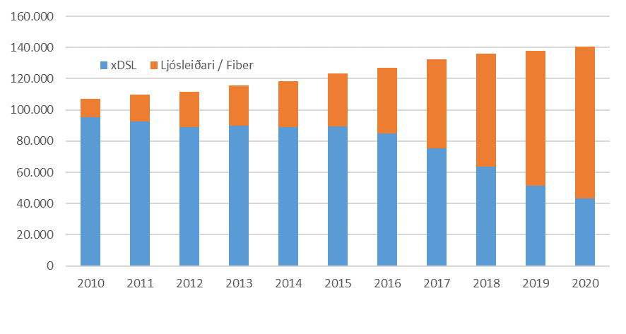
Internet

Tafla 31. Fjöldi xDSL og ljósleiðara internettenginga
Table 31. Total xDSL and fiber internet connection

 | xDSL | Ljósleiðari / Fiber | Hlutfall ljósleiðari % Fiber ratio %

2010 | 95,448 | 11,563 | 10.8%
2011 | 92,745 | 17,265 | 15.7%
2012 | 89,123 | 22,521 | 20.2%
2013 | 90,090 | 25,736 | 22.2%
2014 | 88,799 | 29,692 | 25.1%
2015 | 89,453 | 33,962 | 27.5%
2016 | 84,846 | 42,352 | 33.3%
2017 | 75,631 | 56,649 | 42.8%
2018 | 63,743 | 72,253 | 53.1%
2019 | 51,356 | 86,520 | 62.8%
2020 | 43,362 | 97,292 | 69.2%

Mynd 31. Fjöldi xDSL og ljósleiðara internettenginga
Picture 31. Total xDSL and fiber internet connection

T32
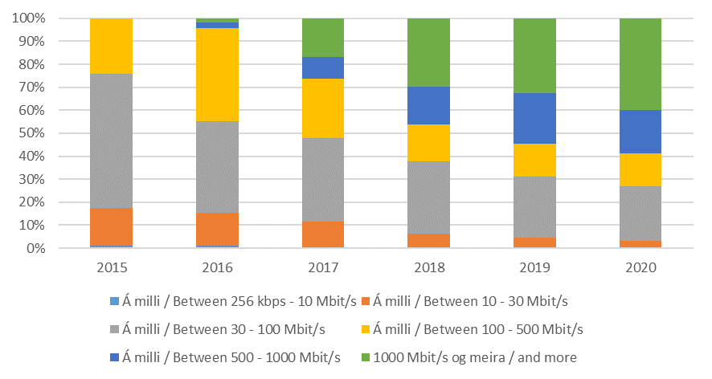
Internet

Tafla 32. Fjöldi tenginga eftir niðurhalshraða
Table 32. Total subscriptions by downstream speeds

 | Fjöldi |  |  | Markaðshlutdeild
 | Number |  |  | Market share
 | 2018 | 2019 | 2020 | 2018 | 2019 | 2020

Samtals / Total | 137,989 | 139,241 | 141,816 | 100.0% | 100.0% | 100.0%
- > 256 kbps - 10 Mbit/s | 427 | 312 | 216 | 0.3% | 0.2% | 0.2%
- 10 - 30 Mbit/s | 8,390 | 5,885 | 4,053 | 6.1% | 4.2% | 2.9%
- 30 - 100 Mbit/s | 43,186 | 37,037 | 33,695 | 31.3% | 26.6% | 23.8%
- 100 - 500 Mbit/s | 22,162 | 19,796 | 20,589 | 16.1% | 14.2% | 14.5%
- 500 - 1000 Mbit/s | 22,810 | 30,736 | 26,461 | 16.5% | 22.1% | 18.7%
- > = 1000 Mbit/s | 41,014 | 45,475 | 56,802 | 29.7% | 32.7% | 40.1%

Mynd 32. Hlutfall tenginga eftir niðurhalshraða tengingar
Picture 32. Total subscriptions by downstream speeds

T33
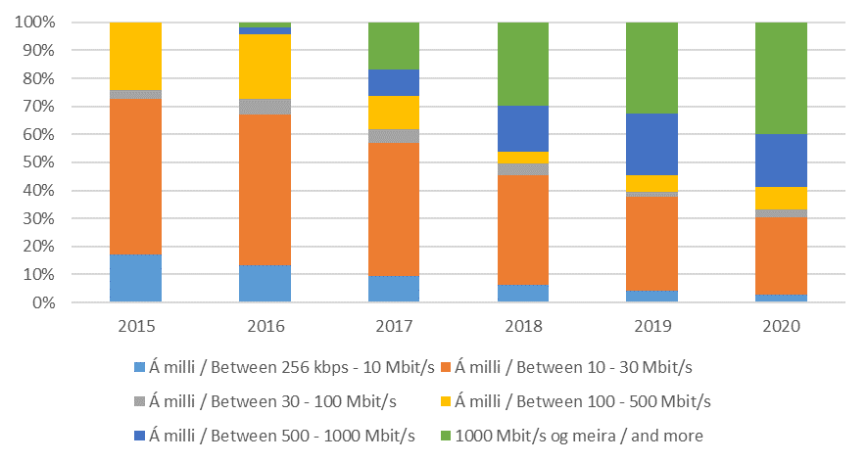
Internet

Tafla 33. Fjöldi tenginga eftir upphalshraða
Table 33. Total subscriptions by upstream speeds

 | Fjöldi |  |  | Markaðshlutdeild
 | Number |  |  | Market share
Í lok árs / End of | 2018 | 2019 | 2020 | 2018 | 2019 | 2020

Samtals / Total | 137,989 | 139,241 | 141,816 | 100.0% | 100.0% | 100.0%
- > 256 kbps - 10 Mbit/s | 8,640 | 6,083 | 4,158 | 6.3% | 4.4% | 2.9%
- 10 - 30 Mbit/s | 53,831 | 46,542 | 39,029 | 39.0% | 33.4% | 27.5%
- 30 - 100 Mbit/s | 5,839 | 2,307 | 3,743 | 4.2% | 1.7% | 2.6%
- 100 - 500 Mbit/s | 5,855 | 8,098 | 11,623 | 4.2% | 5.8% | 8.2%
- 500 - 1000 Mbit/s | 22,810 | 30,736 | 26,461 | 16.5% | 22.1% | 18.7%
- > = 1000 Mbit/s | 41,014 | 45,475 | 56,802 | 29.7% | 32.7% | 40.1%

Mynd 33. Hlutfall tenginga eftir upphalshalshraða tengingar
Picture 33. Total subscriptions by upstream speeds

T34
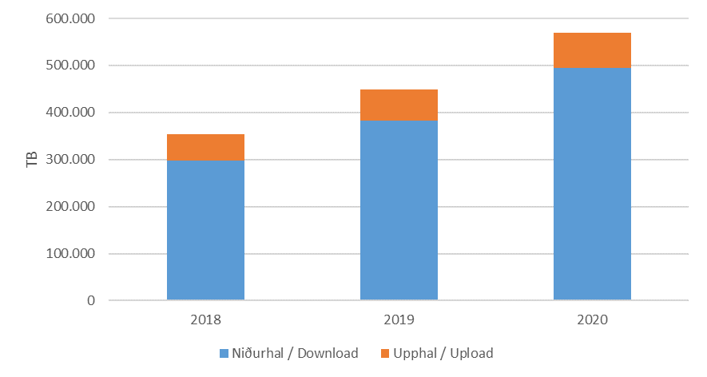
Internet

Tafla 34. Gagnamagn á fastaneti
Table 33. Fixed broadband, Data traffic

 | Fastanet / Gagnamagn |  |  | Markaðshlutdeild
 | Fixed broadband / Data traffic |  |  | Market share
 | 2018 | 2019 | 2020 | 2018 | 2019 | 2020
TB
Samtals / Total | 353,121 | 448,273 | 569,459 | 100.0% | 100.0% | 100.0%
- Niðurhal / Download | 297,713 | 383,380 | 495,447 | 84.3% | 85.5% | 87.0%
- Upphal / Upload | 55,407 | 64,893 | 74,012 | 15.7% | 14.5% | 13.0%

Mynd 34. Gagnamagn á fastaneti
Picture 34. Fixed broadband, Data traffic

T35
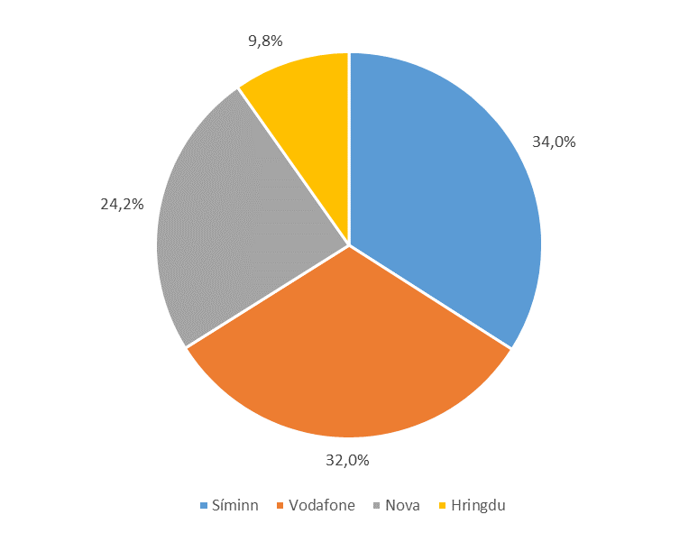
Internet

Tafla 35. Gagnamagn á fastaneti, Niðurhal
Table 35. Fixed broadband, Download

 | Fastanet, Niðurhal |  |  | Markaðshlutdeild
 | Fixed broadband, Download |  |  | Market share
 | 2018 | 2019 | 2020 | 2018 | 2019 | 2020
TB
Samtals / Total | 297,713 | 383,380 | 495,447 | 100.0% | 100.0% | 100.0%
- xDSL | 117,452 | 103,407 | 106,388 | 39.5% | 27.0% | 21.5%
- Ljósleiðari / Fiber | 180,261 | 279,973 | 389,059 | 60.5% | 73.0% | 78.5%

- Síminn | 112,106 | 131,478 | 168,696 | 37.7% | 34.3% | 34.0%
- Vodafone | 116,289 | 146,657 | 158,655 | 39.1% | 38.3% | 32.0%
- Nova | 41,484 | 72,354 | 119,652 | 13.9% | 18.9% | 24.2%
- Hringdu | 27,834 | 32,892 | 48,444 | 9.3% | 8.6% | 9.8%

Mynd 35. Markaðshlutdeild skipt eftir fyrirtækjum
Picture 35. Market shares by companies

T36
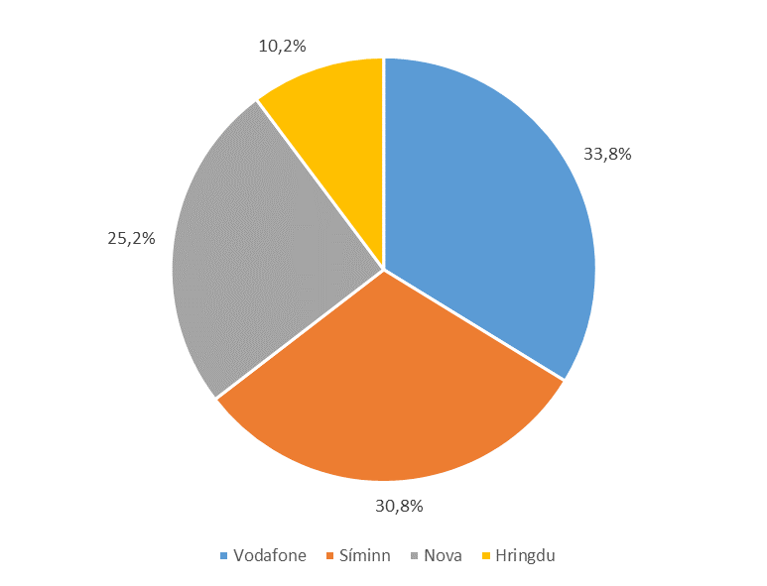
Internet

Tafla 36. Gagnamagn á fastaneti, Upphal
Table 36. Fixed broadband, Upload

 | Fastanet, Upphal |  |  | Markaðshlutdeild
 | Fixed broadband, Upload |  |  | Market share
 | 2018 | 2019 | 2020 | 2018 | 2019 | 2020
TB
Samtals / Total | 55,407 | 64,893 | 74,012 | 100.0% | 100.0% | 100.0%
- xDSL | 18,848 | 12,652 | 11,340 | 34.0% | 19.5% | 15.3%
- Ljósleiðari / Fiber | 36,559 | 52,242 | 62,671 | 66.0% | 80.5% | 84.7%

- Vodafone | 23,797 | 26,425 | 24,992 | 42.9% | 40.7% | 33.8%
- Síminn | 17,051 | 19,552 | 22,791 | 30.8% | 30.1% | 30.8%
- Nova | 8,671 | 13,070 | 18,665 | 15.6% | 20.1% | 25.2%
- Hringdu | 5,888 | 5,845 | 7,564 | 10.6% | 9.0% | 10.2%

Mynd 36. Gagnamagn á fastaneti, Upphal
Picture 36. Fixed broadband, Upload

T37
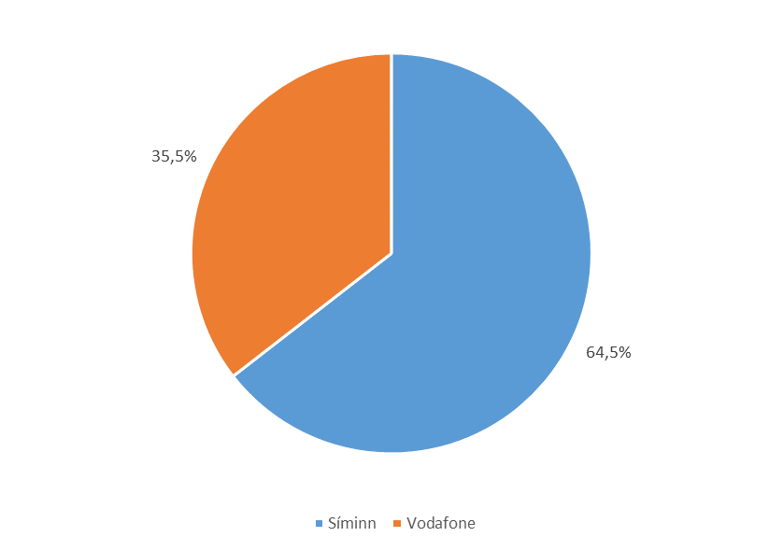
Internet

Tafla 37. Heildarfjöldi áskrifenda með sjónvarp yfir IP-net
Table 37. Number of IPTV subscriptions

 | Fjöldi |  |  | Markaðshlutdeild
 | Number |  |  | Market share
Í lok árs / End of | 2018 | 2019 | 2020 | 2018 | 2019 | 2020

Samtals / Total | 98,923 | 91,815 | 88,109 | 100.0% | 100.0% | 100.0%
- xDSL | 46,359 | 35,894 | 27,734 | 46.9% | 39.1% | 31.5%
- Ljósleiðari / Fiber | 52,564 | 55,921 | 60,375 | 53.1% | 60.9% | 68.5%

- Síminn | 57,535 | 57,897 | 56,824 | 58.2% | 63.1% | 64.5%
- Vodafone | 41,388 | 33,918 | 31,285 | 41.8% | 36.9% | 35.5%

Mynd 37. Heildarfjöldi áskrifenda eftir fyrirtækjum
Picture 37. Number of IPTV subscriptions by companies

T38
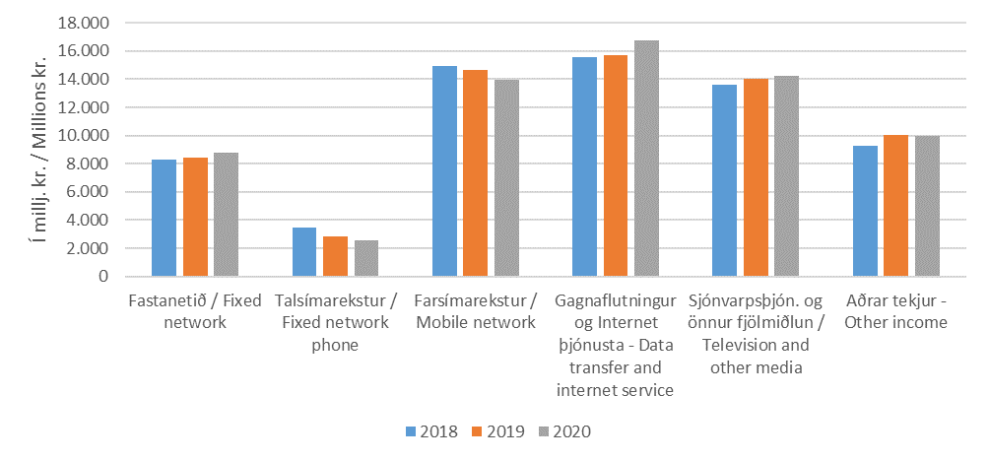
Velta og fjárfesting

Tafla 38. Heildartekjur eftir fjarskiptastarfsemi
Table 38. Total income from telecommunication

 | 2018 | 2019 | 2020
Í milljónum króna / In millions of krónur
Samtals / Total | 65,143 | 65,753 | 66,259
- Fastanetið / Fixed network | 8,312 | 8,439 | 8,792
- Talsímarekstur / Fixed network phone | 3,463 | 2,863 | 2,577
- Farsímarekstur / Mobile network | 14,958 | 14,670 | 13,954
- Gagnafl. og Internet þjón. / Data transfer and Internet service | 15,549 | 15,715 | 16,763
- Sjónvarpsþjón. og önnur fjölmiðlun / Television and other media | 13,615 | 14,008 | 14,215
- Aðrar tekjur / Other income | 9,245 | 10,058 | 9,958

Mynd 38. Heildartekjur eftir fjarskiptastarfsemi
Picture 38. Total income from telecommunication

T39
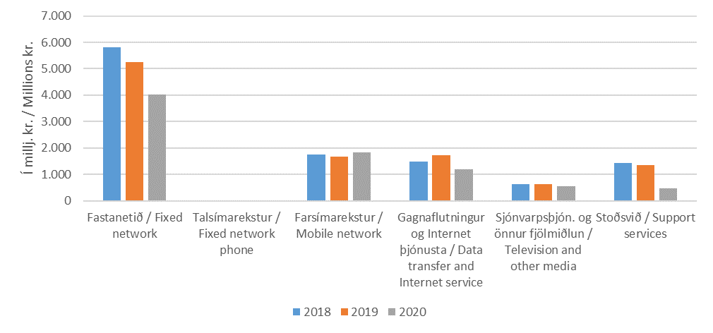
Velta og fjárfesting

Tafla 39. Fjárfestingar eftir fjarskiptastarfsemi
Table 39. Investment in telecommunication

 | 2018 | 2019 | 2020
Í milljónum króna / In millions of krónur
Samtals / Total | 11,101 | 10,652 | 8,071
- Fastanetið / Fixed network | 5,802 | 5,263 | 4,020
- Talsímarekstur / Fixed network phone | 16 | 10 | 12
- Farsímarekstur / Mobile network | 1,749 | 1,661 | 1,836
- Gagnafl. og Internet þjón. / Data transfer and Internet service | 1,480 | 1,723 | 1,189
- Sjónvarpsþjón. og önnur fjölmiðlun / Television and other media | 624 | 636 | 553
- Stoðsvið / Support services | 1,430 | 1,359 | 460

Mynd 39. Fjárfestingar eftir fjarskiptastarfsemi
Picture 39. Investment in telecommunication

